Alcance-estrategia
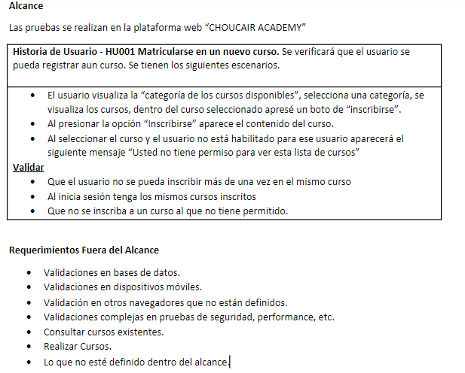
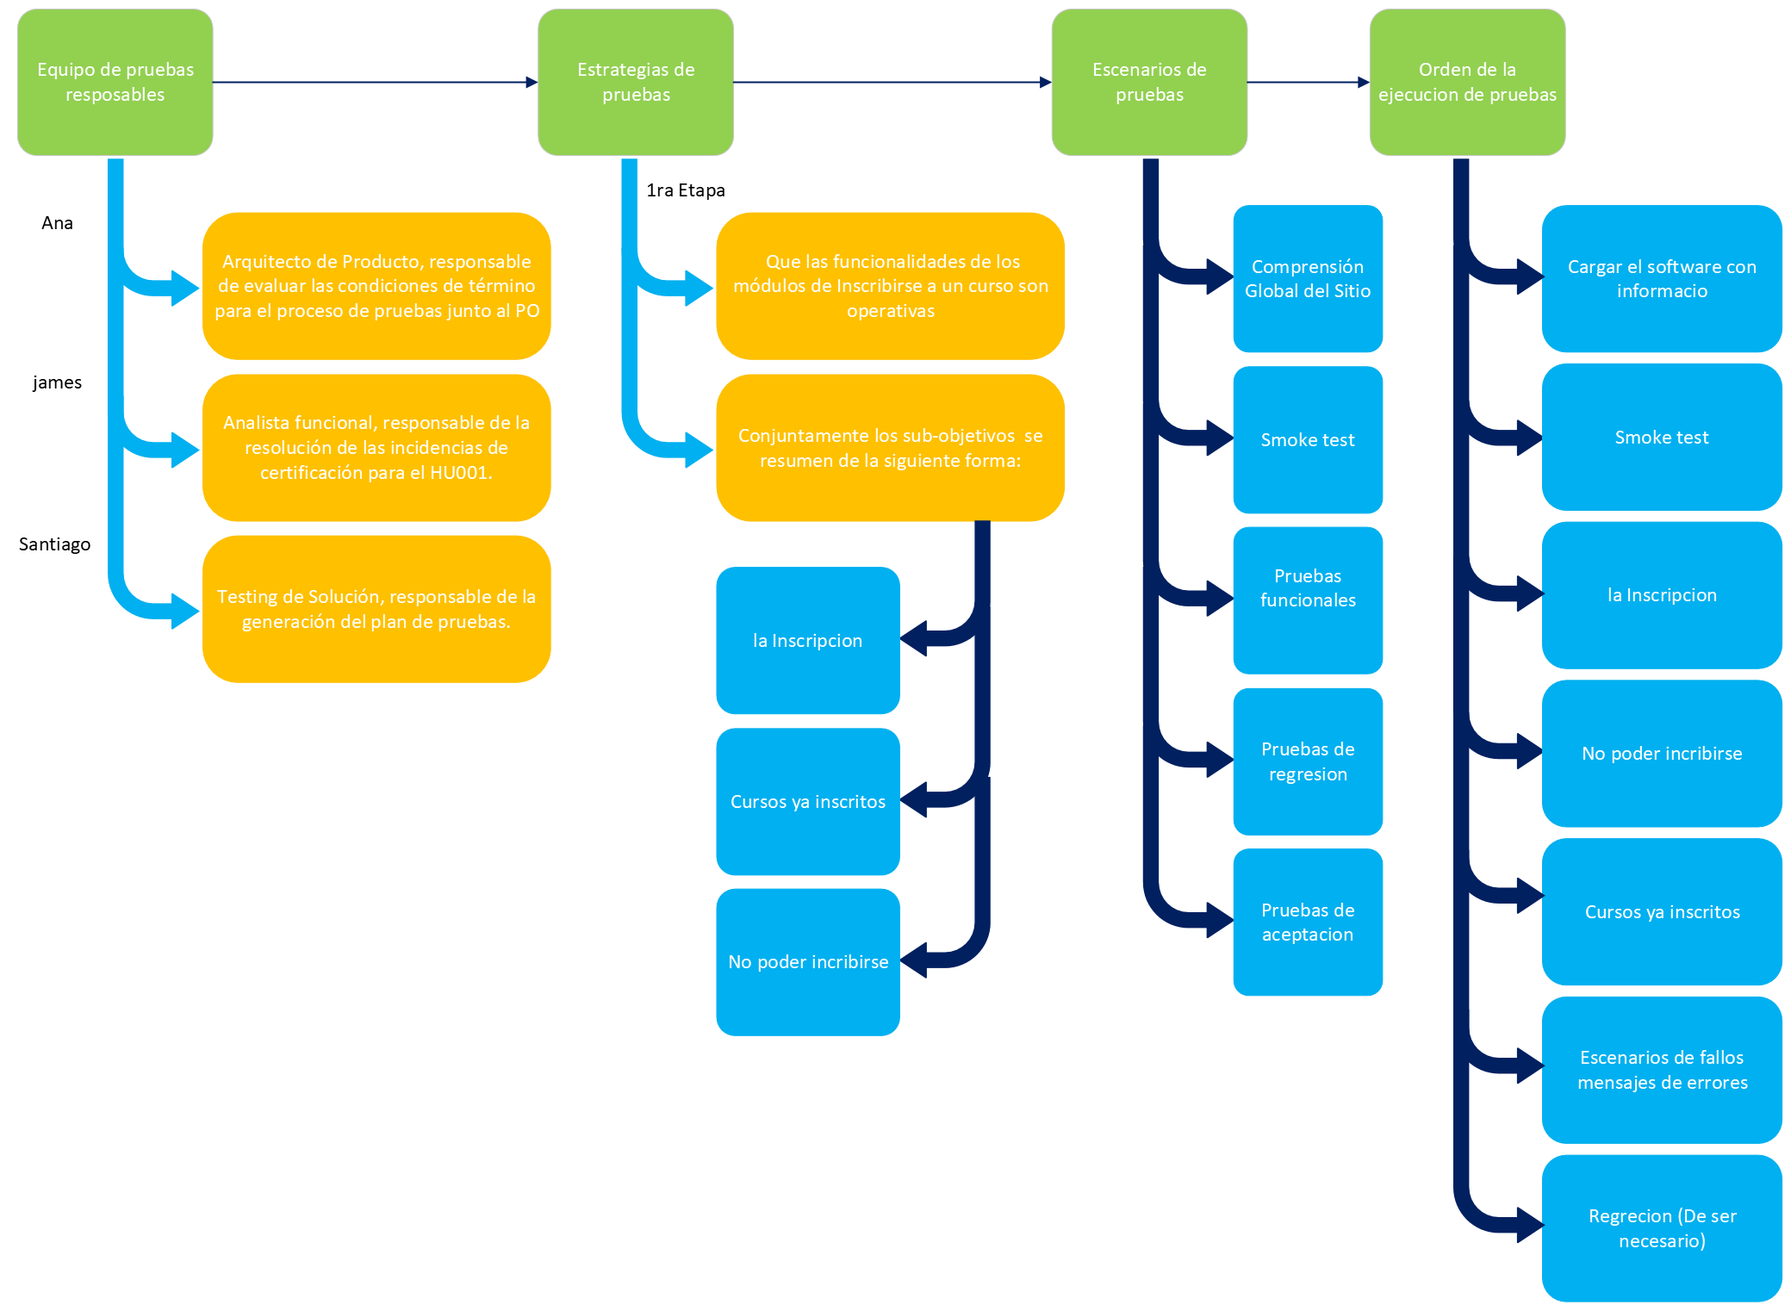

Reporte de Issues
 |  | Nuevo
Identificador del reporte: CP-3 | Tester: Santi | Asignada
Versión: 0.1 | Estado: Nuevo | Aceptada
Severidad: Mayor | Reproducibilidad: Frecuente | Resuelta
Nombre escenario de prueba: Ver el listado de los cursos de una categoria seleccionada |  | Devuelta
Nota: |  | Cerrada
Variables: lista, cursos, categoria
Falla: El usuario esta habilitado para ver la lista de los cursos de una categoria y muestra el mensaje de advertencia
Caso de prueba | Descripcion del defecto
Descripcion:seleccionar la categoria y ver los cursos de esa categoria para la inscripsion. Pasos: - version del aplicativo -Ingresar a la pagina de Choucair Academy. -Login teniendo usuario ya registrado. -ver pantalla principal. -ver las categorias de los cursos "seleccionar la categoria". Resultado esperado: Se visualizara los cursos a los que el usurario tendra acceso. | – Cuándo: El usuario tiene permitido ver las listas de cursos de esa categoria. – Dónde: En la seccion de categorias de cursos. – Qué: El sistema genera el mensaje “Usted no tiene permiso para ver esta lista de cursos”.
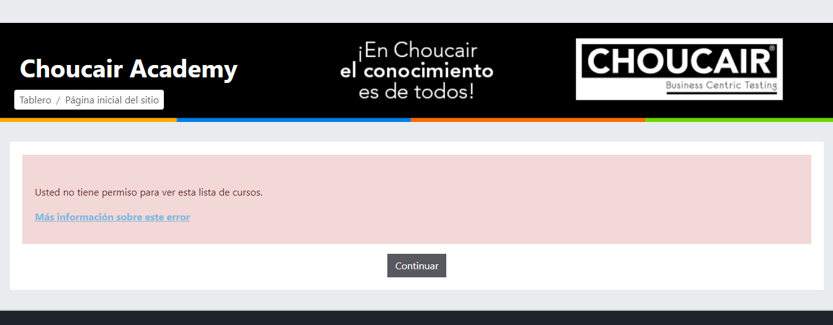 Evidencia

EP-6
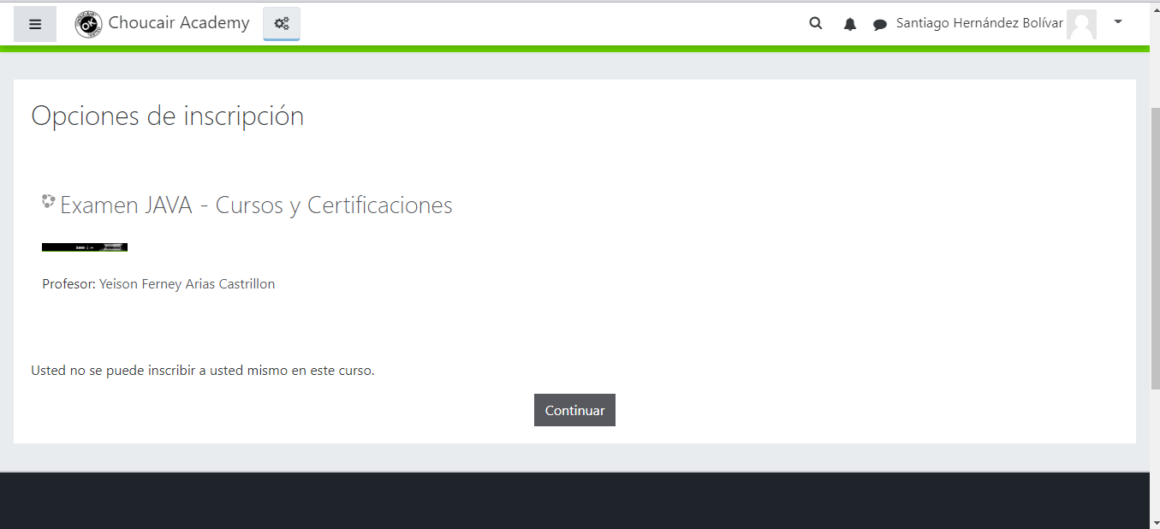
ID CP | REQ / HU / CU | Precondición / Variable | Nombre escenario de prueba | Descripción escenario de prueba | Resultado Esperado | Resultado Obtenido:
CP-6 | HU001-Matricularse en un nuevo curso | -version del aplicativo -Ingresar a la pagina de Choucair Academy -Login teniendo usuario ya registrado -ver pantalla principal -ver las categorias de los cursos "seleccionar la categoria" -selecciona un curso | Sin Acceso al curso | -el profesor no le asigno permiso de inscribirse al curso. -mostrandole un mensaje informandole el por que, y un boton de "continuar" lo lleva a la venta anterior | Al seleccionar un curso, te mostrara una pantalla mostrando el siguiente mensaje "Usted no se puede inscribir a usted mismo en este curso." | 0

 | DESARROLLO CASO DE PRUEBA

Criterios finales
